人物卡
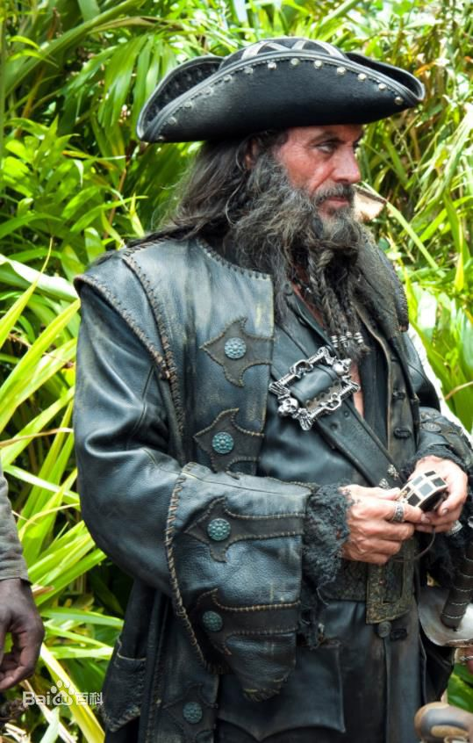
调查员 |  |  |  |  |  |  | 属性 |  |  |  |  |  |  |  |  |  | 此处应有头像
姓名 | 锈钉（维克托·阿巴格奈尔） |  |  |  |  |  | 力量 STR | 80 | 40 | 敏捷 DEX | 80 | 40 | 意志 POW | 40 | 20
玩家 | 麋鹿 |  | 时代 | 1890s |  |  |  |  | 16 |  |  | 16 |  |  | 8
职业 | 格陵兰号二副 |  |  |  |  |  | 体质 CON | 80 | 40 | 外表 APP | 40 | 20 | 教育 EDU | 80 | 40
年龄 | 35 |  | 性别 | 男 |  |  |  |  | 16 |  |  | 8 |  |  | 16
住地 | 格陵兰号二副卧室 |  |  |  |  |  | 体型 SIZ | 60 | 30 | 智力INT 灵感idea | 80 | 40 | 移动力 MOV | 9 | +1
故乡 | 伦敦港 |  |  |  |  |  |  |  | 12 |  |  | 16 |  |  | -1

体力 Hit Points |  |  | /14 | 理智 Sanity |  | 30 | /40 | 幸运 Luck |  | 30 | /30 | 魔法 Macgic Points |  |  | /8 | 状态 |  | 身体健康
 |  |  |  |  |  |  |  |  |  |  |  |  |  |  |  |  |  | 精神正常
职业序号： |  | 97 | 本职技能：电工或机械维修，格斗，射击，急救，导航，驾驶（船），生存（海上），游泳。
技能表
技能名称 |  |  | 初始 | 成长 | 职业 | 兴趣 | 成功率 |  |  | 技能名称 |  |  | 初始 | 成长 | 职业 | 兴趣 | 成功率
会计 |  |  | 5 |  |  |  | 5 | 2 | 1 | 法律 |  |  | 5 |  |  |  | 5 | 2 | 1
人类学 |  |  | 1 |  |  |  | 1 | 0 | 0 | 图书馆利用 |  |  | 20 |  |  |  | 20 | 10 | 4
估价 |  |  | 5 |  |  |  | 5 | 2 | 1 | 聆听 |  |  | 20 |  |  | 50 | 70 | 35 | 14
考古学 |  |  | 1 |  |  |  | 1 | 0 | 0 | 锁匠 |  |  | 1 |  |  | 60 | 61 | 30 | 12
技艺 |  |  | 5 |  |  |  | 5 | 2 | 1 | 机械维修 |  |  | 10 |  | 10 |  | 20 | 10 | 4
 |  |  | 5 |  |  |  | 5 | 2 | 1 | 医学 |  |  | 1 |  |  |  | 1 | 0 | 0
 |  |  | 5 |  |  |  | 5 | 2 | 1 | 自然学 |  |  | 10 |  |  |  | 10 | 5 | 2
魅惑 |  |  | 15 |  |  |  | 15 | 7 | 3 | 领航 |  |  | 10 |  | 50 |  | 60 | 30 | 12
攀爬 |  |  | 20 |  |  |  | 20 | 10 | 4 | 神秘学 |  |  | 5 |  |  |  | 5 | 2 | 1
[不可用] |  |  | 5 |  |  |  | 5 | 2 | 1 | 操作重型机械 |  |  | 1 |  |  |  | 1 | 0 | 0
信誉 |  |  | 9 | —— |  | —— | 9 | 4 | 1 | 说服 |  |  | 10 |  |  |  | 10 | 5 | 2
克苏鲁神话 |  |  | 0 | 5 | —— | —— | 5 | 2 | 1 | 驾驶 | 船 |  | 1 |  | 60 |  | 61 | 30 | 12
乔装 |  |  | 5 |  |  |  | 5 | 2 | 1 | 精神分析 |  |  | 1 |  |  |  | 1 | 0 | 0
闪避 |  |  | 40 |  |  |  | 40 | 20 | 8 | 心理学 |  |  | 10 |  |  |  | 10 | 5 | 2
汽车驾驶 |  |  | 20 |  |  |  | 20 | 10 | 4 | 骑术 |  |  | 5 |  |  |  | 5 | 2 | 1
电气维修 |  |  | 10 |  |  |  | 10 | 5 | 2 | 科学 |  |  | 1 |  |  |  | 1 | 0 | 0
[不可用] |  |  | 1 |  |  |  | 1 | 0 | 0 |  |  |  | 1 |  |  |  | 1 | 0 | 0
话术 |  |  | 5 |  |  |  | 5 | 2 | 1 |  |  |  | 1 |  |  |  | 1 | 0 | 0
格斗 | 斗殴 |  | 25 |  |  |  | 25 | 12 | 5 | 妙手 |  |  | 10 |  |  |  | 10 | 5 | 2
 | 剑 |  | 20 |  | 65 |  | 85 | 42 | 17 | 侦察 |  |  | 25 |  |  | 50 | 75 | 37 | 15
 |  |  |  |  |  |  | 0 | 0 | 0 | 潜行 |  |  | 20 |  |  |  | 20 | 10 | 4
射击 | 手枪 |  | 20 |  | 65 |  | 85 | 42 | 17 | 生存 | 海上 |  | 10 |  | 30 |  | 40 | 20 | 8
 |  |  | 0 |  |  |  | 0 | 0 | 0 | 游泳 |  |  | 20 |  | 40 |  | 60 | 30 | 12
 |  |  |  |  |  |  | 0 | 0 | 0 | 投掷 |  |  | 20 |  |  |  | 20 | 10 | 4
急救 |  |  | 30 |  |  |  | 30 | 15 | 6 | 追踪 |  |  | 10 |  |  |  | 10 | 5 | 2
历史 |  |  | 5 |  |  |  | 5 | 2 | 1 | 罕见 | 驯兽 |  | 5 |  |  |  | 5 | 2 | 1
恐吓 |  |  | 15 |  |  |  | 15 | 7 | 3 |  |  |  |  |  |  |  | 0 | 0 | 0
跳跃 |  |  | 20 |  |  |  | 20 | 10 | 4 |  |  |  |  |  |  |  | 0 | 0 | 0
外语 |  |  | 1 |  |  |  | 1 | 0 | 0 |  |  |  |  |  |  |  | 0 | 0 | 0
 |  |  | 1 |  |  |  | 1 | 0 | 0 |  |  |  |  |  |  |  | 0 | 0 | 0
 |  |  | 1 |  |  |  | 1 | 0 | 0 |  |  |  |  |  |  |  | 0 | 0 | 0
母语 |  |  | 80 |  |  |  | 80 | 40 | 16 |  |  |  |  |  |  |  | 0 | 0 | 0
职业信誉范围：9-30 |  |  |  | 剩余职业点=0 剩余兴趣点=0
武器 |  |  |  |  |  |  |  |  |  |  |  |  |  |  |  | 格斗
武器 |  |  |  | 成功率 |  |  | 伤害 |  | 射程 |  | 次数 | 装弹量 |  | 故障值 |  | 伤害加深 Damage Bonus |  | +1D4
空手战斗 |  |  |  |  | 0 | 0 | 1D3+DB |  | —— |  | 1 | —— |  | ——
遂发手枪*4 |  |  |  |  | 0 | 0 | 1d6+1 |  |  |  |  |  |  |  |  | 体格 Build |  | 1
海盗刀*2 |  |  |  |  | 0 | 0 | 1d6+1+db
 |  |  |  |  | 0 | 0 |  |  |  |  |  |  |  |  |  | 躲闪 Dodge |  | 40 | 20
 |  |  |  |  | 0 | 0 |  |  |  |  |  |  |  |  |  |  |  |  | 8

资产 |  |  |  |  |  |  |  |  | 背景故事
生活水平：贫穷 |  |  | 消费水平： |  |  |  |  |  | 信念/信仰 |  | 好人没好报
现金： |  |  |  |  |  |  |  |  | 重要的人 |  | 父母（已故
 |  |  |  |  |  |  |  |  | 意义非凡之地 |  | 伦敦港圣约翰教堂
 |  |  |  |  |  |  |  |  | 珍视之物 |  | 家族胸针
 |  |  |  |  |  |  |  |  | 特点 |  | 不信任他人，易怒
随身物品 |  |  |  |  |  |  |  |  | 伤口和疤痕 |  | 多年海盗生涯留下的许多伤口
装满烈性朗姆酒的肮脏银酒壶 |  |  |  |  |  |  |  |  | 恐惧和狂热
数枚银币 |  |  |  |  |  |  |  |  | 我的真名叫维克托·阿巴格奈尔，曾经是英国上流社会的一员，但家父坚决反对工业化让有些人心怀不忿，在我21岁生日的那天有人突袭了我的府邸，全家上下除了妹妹尤金娜下落不明外无一幸免，而我躲在圣约翰教堂胆战心惊的度过了一夜，清晨就随便偷偷上了一艘不知道去哪里的货船。船员不就之后就发现了我，不得不说他们都是好人，大家都很同情我的遭遇，并留我在船上学习航海的知识，我也和船长船员们结下了深厚的友谊。而仅仅30天后，我们在加勒比海域遭遇了海盗，全船上下被血洗一空，在处决我时海盗船船长看见了我的家族徽章于是叫停了处决把我留了下来，至于为什么我到现在都不清楚，不过人生的大起大落让我明白了这个世界的反复无常——好人是没有好报的。于是我改名锈钉，留在格陵兰号上进行我冷血无情的工作，直到现在。
撬锁工具
一本低俗小说
一枚阿巴格奈尔家族的黄金胸针，被贴身藏好

调查员笔记

 |  |  |  |  |  |  |  |  | 好朋友 |  |  |  |  | 克苏鲁神话
 |  |  |  |  |  |  |  |  | 调查员[玩家]：关系描述 |  |  |  |  | 针对性意志薄弱
 |  |  |  |  |  |  |  |  |  |  |  |  |  | 获得性呼吸综合征表现以及副作用

快速参考规则
技能和属性检定 成功等级 |  | 大失败 | 失败 | 成功 | 困难 | 极难 | 大成功
 |  | 0/96+ | >技能 | ≤技能 | 1/2值 | 1/5值 | 1
孤注一掷：使用孤注一掷来重投上一次检定结果，需要合理的解释重掷原因，战斗和理智检定不能执行孤注一掷。

[急救]回复1点体力 |  |  |  | [医学]回复1D3点体力
重伤 |  | 一次受到最大生命值一半的伤害
昏迷 |  | HP=0但并未[重伤]
濒死 |  | HP=0且受到[重伤]。需要用[急救]摆脱濒死效果，并用[医学]进行后续治疗。

无重伤下每天自然回复1点体力 |  |  |  | 重伤时每周做1次恢复检定

